List
問題１ |  |  | List<T>クラス

 | プロジェクト名：Pr15_List

 | ① | 下記の機能を持ったプログラムをList<T>を使用して作成してください。
 | ・ | ユーザーが数字を入力し、「登録」ボタンを押したら値を保存。
 | ・ | 「出力」ボタンを押したら今まで登録した値をカンマ区切りで出力。
 | ・ | 「クリア」ボタンを押したら今まで登録した値をクリア。

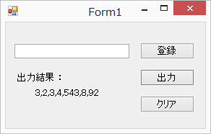

 |  | ◆登録ボタン押下時

 |  | ・ | テキストボックスに入力された値を取得し、リストに追加
 |  | ・ | テキストボックスを空にする

 |  | ◆出力ボタン押下時

 |  | ・ | リストに登録されている全ての値をカンマ区切りでラベルに表示する

 |  | ◆クリアボタン押下時

 |  | ・ | テキストボックス、ラベルの表示をクリア
 |  | ・ | リストに登録されている値を全てクリア

Dictionary
問題１ |  |  | Dictionary<Tkey, TValue>クラス

 | プロジェクト名：Pr15_Dictionary

 | ① | 下記の機能を持ったプログラムをDictionary<Tkey, TValue>を使用して作成してください。
 |  | （デザインは自由で、必須機能は箇条書きのものだけです。）
 | ・ | 名前と、５教科（国語、数学、理科、社会、英語）の点数を入力し、生徒のデータをDictionaryを使って管理するようにする。
 | ・ | 登録ボタンを押すと、生徒名と、その生徒の５教科の点数を登録する。
 | ・ | 生徒名を指定して「表示」ボタンを押すと、その生徒の５教科の点数と、合計、平均が表示される。
 | ・ | 「クリア」ボタンを押したら今まで登録した値をクリア。
 | ・ | 同じ名前で複数登録しようとした場合にはエラーメッセージを表示する。

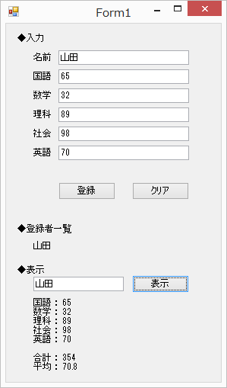

 |  | ◆Scoreクラスの作成

 |  | ・ | 5教科の値を保持するフィールド、プロパティを追加
 |  | ・ | コンストラクタの引数は5教科の各点数
 |  | ・ | 5教科の合計点を戻り値として返してくれるメソッドの追加
 |  | ・ | 5教科の平均点を戻り値として返してくれるメソッドの追加

 |  | ◆登録ボタン押下時

 |  | ・ | 入力された名前と5教科の点数を取得する
 |  | ・ | ディクショナリーに追加
 |  | ・ | ラベルに生徒名を表示する

 |  | ◆表示ボタン押下時 |  | ⇒？

 |  | ・ | 入力した名前を取得し、それをもとに5教科の点数をディクショナリーから取得
 |  | ・ | 5教科の合計点、平均点も取得
 |  | ・ | ラベルに各点数を表示する

 |  | ◆クリアボタン押下時

 |  | ・ | テキストボックス、ラベルの表示をクリア
 |  | ・ | ディクショナリーに登録されている値を全てクリア

